List1
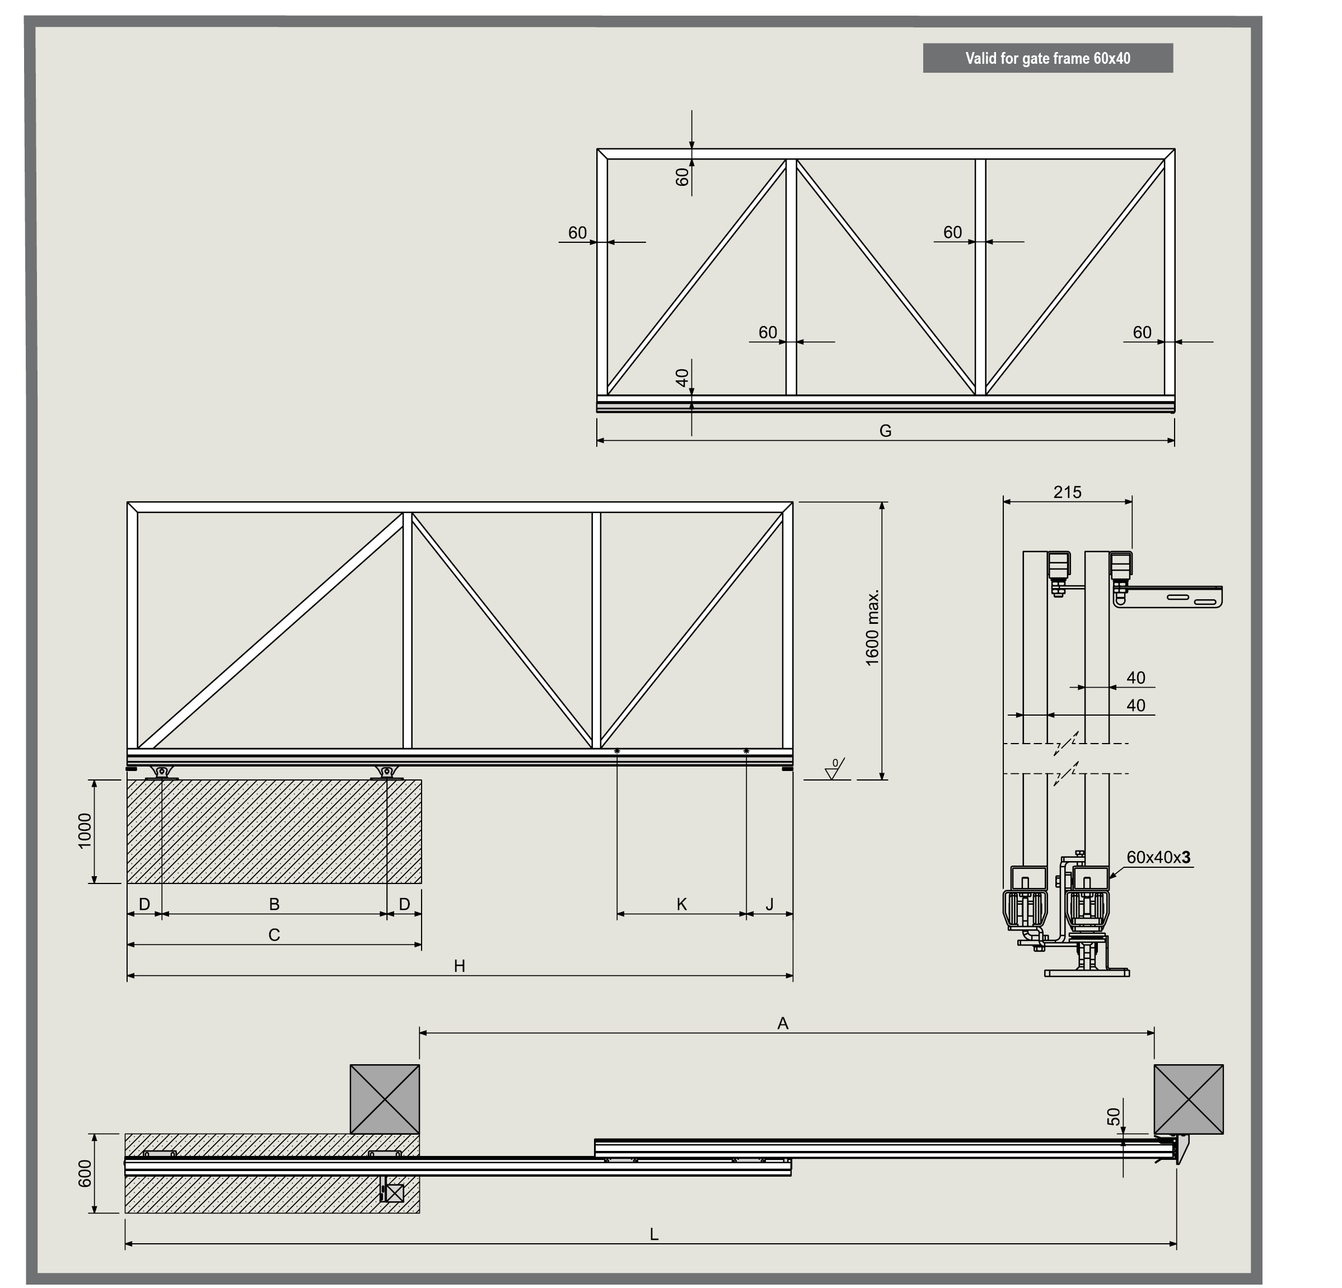
FOLLOW ME 4.25
A průjezní šířka (zde zadejte) | 3000
prostor pro otevření brány | 2930
B rozteč mezi osami vozíků | 900
C délka základu pro vozíky | 1300
D rozteč mezi osou vozíku a hranou základu | 200
G délka druhého křídla | 2415
H délka prvního (hlavního křídla) | 2830
J rozteč mezi osou držáku a hrany prvního křídla | 270
K rozteč mezi osami držáků | 415
L celková délka obou křídel ve stavu zavřeno | 4400

